Sheet1
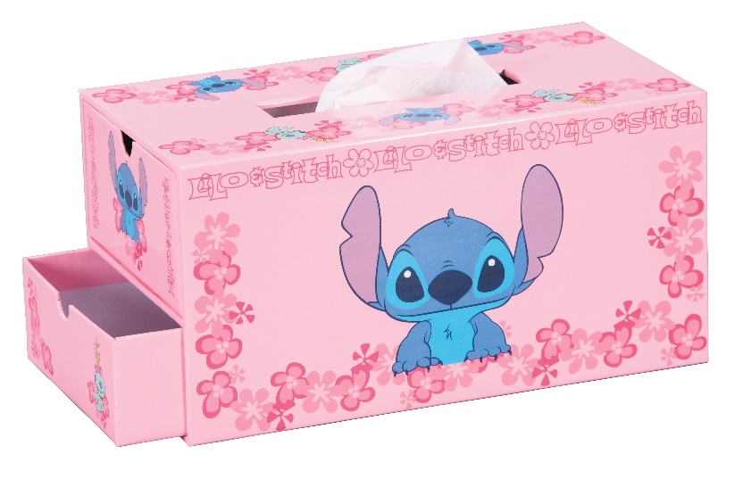
提 案 書

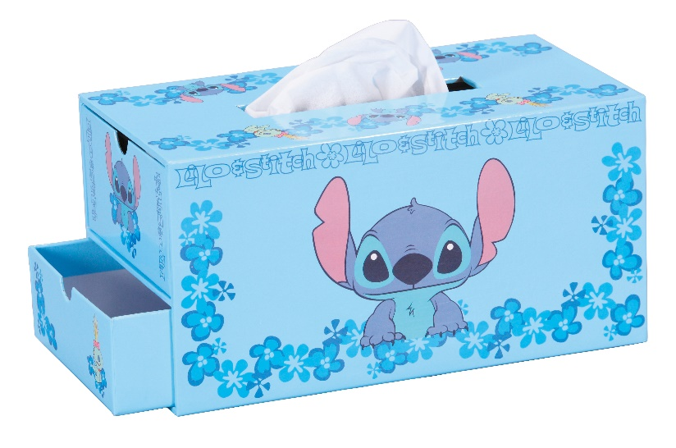
キャラクターティッシュ＆小物入れ（ST) |  | 参考上代 | ¥1,600 | 販売価格
 |  | （税別） |  | （税別）
【JAN】 | なし
 |  |  | 【品番】 2489-65 【本体サイズ】 140×133×260mm 【個装形態】 化粧箱入 【材質】 紙 【色柄】 2色アソート 【商品説明】 ティッシュケース＆小物入れの2WAY仕様 【備考】 並行輸入品のため媒体等での画像使用は不可です。 【生産国】 中国

